Resumen_1(ab)
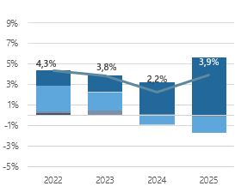
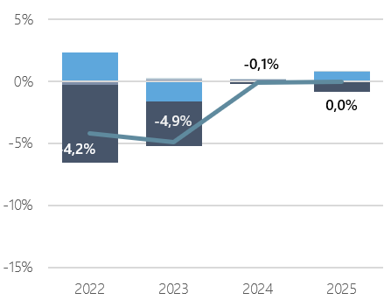
I.1 Promedio Anual Personal Disponible del Sector Público

a) Distribución por Dependencia (promedio anual de cargos*)
Dependencia / Tipo de personal | 2021 | 2022 | 2023 | 2024 | 2025
Sector Público | 987,453 | 1,010,678 | 1,030,160 | 1,052,612 | 1,093,050
Permanente | 757,447 | 790,312 | 820,602 | 843,737 | 884,696
Transitorio | 230,006 | 220,366 | 209,558 | 208,875 | 208,354
Administración Central | 428,600 | 425,562 | 430,239 | 460,018 | 510,160
Permanente | 329,367 | 340,676 | 353,211 | 384,878 | 444,158
Transitorio | 99,233 | 84,886 | 77,028 | 75,140 | 66,002
Organismos Autónomos | 25,227 | 24,997 | 25,518 | 25,457 | 25,565
Permanente | 21,979 | 21,793 | 21,987 | 21,696 | 21,730
Transitorio | 3,248 | 3,204 | 3,531 | 3,761 | 3,835
Municipalidades | 435,432 | 459,744 | 470,496 | 460,727 | 450,947
Permanente | 322,205 | 341,197 | 355,418 | 345,924 | 328,622
Transitorio | 113,227 | 118,547 | 115,078 | 114,803 | 122,325
Universidades y CFT Estatales | 51,080 | 51,669 | 55,190 | 57,517 | 58,417
Permanente | 37,117 | 38,307 | 41,542 | 42,593 | 42,482
Transitorio | 13,963 | 13,362 | 13,648 | 14,924 | 15,935
Empresas Públicas | 46,350 | 47,866 | 47,914 | 48,129 | 47,174
Permanente | 46,134 | 47,614 | 47,722 | 47,934 | 46,949
Transitorio | 216 | 252 | 192 | 195 | 225
Otras Instituciones Públicas | 764 | 840 | 803 | 764 | 787
Permanente | 645 | 725 | 722 | 712 | 755
Transitorio | 119 | 115 | 81 | 52 | 32

Nota:
Las instituciones contempladas en cada Dependencia se encuentran listadas en las coberturas institucionales en los anexos II y IV; en este último, se contempla especificamente las instituciones de la Administración Central y Organismos Autónomos. La cobertura institucional del Anexo II incluye también el total de meses efectivamente declarados por cada institución y la categoría que define la metodología de imputación utilizada. De las instituciones que se contemplan en el artículo 70 de la Ley N°21.306, esta estadística no incluye el personal de las FFAA y de Orden, con excepción de aquel afecto a las dotaciones máximas de personal establecidas en la Ley de Presupuestos; tampoco incluye Senadores, Senadoras, Diputados y Diputadas.
En esta edición, las cifras presentan diferencias si se comparan con la edición anterior. Para Municipios, Empresas Públicas y Otras Instituciones Públicas, la naturaleza principal de las diferencias corresponde a revisiones de cifras, mientras que para Administración Central, Organismos Autónomos y Universidades y CFT estatales, las diferencias se explican en el cambio de metodología en el cálculo del promedio anual. Detalle de la revisión se presenta en el Anexo I, sección I.9.
(*) La metodología del calculo del promedio anual presentado en este capítulo, se puede revisar en el anexo I, sección I.5.

b) Incidencia en la variación anual de puestos de trabajo (%)
Total Sector Público
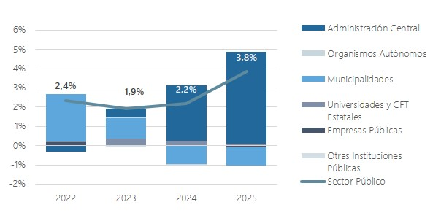

Personal Permanente |  | Personal Transitorio

Resumen_1(cde)
c) Participación sobre el promedio del Sector Público y distribución según tipo de función (%)
Dependencia / Tipo de personal | 2021 | 2022 | 2023 | 2024 | 2025
Administración Central | 43.4% | 42.1% | 41.8% | 43.7% | 46.7%
Permanente | 76.8% | 80.1% | 82.1% | 83.7% | 87.1%
Transitorio | 23.2% | 19.9% | 17.9% | 16.3% | 12.9%
Organismos Autónomos | 2.6% | 2.5% | 2.5% | 2.4% | 2.3%
Permanente | 87.1% | 87.2% | 86.2% | 85.2% | 85.0%
Transitorio | 12.9% | 12.8% | 13.8% | 14.8% | 15.0%
Municipalidades | 44.1% | 45.5% | 45.7% | 43.8% | 41.3%
Permanente | 74.0% | 74.2% | 75.5% | 75.1% | 72.9%
Transitorio | 26.0% | 25.8% | 24.5% | 24.9% | 27.1%
Universidades y CFT Estatales | 5.2% | 5.1% | 5.4% | 5.5% | 5.3%
Permanente | 72.7% | 74.1% | 75.3% | 74.1% | 72.7%
Transitorio | 27.3% | 25.9% | 24.7% | 25.9% | 27.3%
Empresas Públicas | 4.7% | 4.7% | 4.7% | 4.6% | 4.3%
Permanente | 99.5% | 99.5% | 99.6% | 99.6% | 99.5%
Transitorio | 0.5% | 0.5% | 0.4% | 0.4% | 0.5%
Otras Instituciones Públicas | 0.1% | 0.1% | 0.1% | 0.1% | 0.1%
Permanente | 84.4% | 86.3% | 89.9% | 93.2% | 95.9%
Transitorio | 15.6% | 13.7% | 10.1% | 6.8% | 4.1%

d) Composición por Dependencia (%): serie 2021-2025

e) Composición por Dependencia (%): 2025
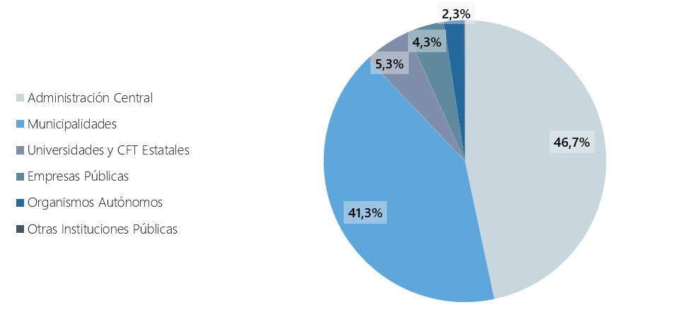

Nota:
Para efectos de este informe, el Gobierno Central se compone principalmente de la Administración Central y los Organismos Autónomos. Las características principales del personal de este grupo Gobierno Central, se describe en el capítulo 2.

